Chlapci III v
 | Okresní kolo v přespolním běhu Letohrad 20.9.2023

 | Výsledková listina chlapci III.
 |  |  |  |  |  |  |  |  | Soutěž škol - chlapci III
pořadí: | číslo: | příjmení jméno: | škola: | ročník: | výsledný čas: | součet poř.: | pořadí škol: | Pořadí |  | Pořadí |  |  |  | Součet Pořadí
1 | 5 | Adamec Michal | LSG | 2010 | 0:06:39 |  |  | 1. | ZŠ Jablonné nad Orlicí | 3 | 6 | 7 | 9 | 25
2 | 26 | Jansa Štěpán | Gymnázium Žamberk | 2011 | 0:06:44 |  |  | 2. | Gymnázium Žamberk | 2 | 5 | 8 | 11 | 26
3 | 32 | Švestka Petr | ZŠ Jablonné nad Orlicí |  | 0:06:54 |  |  | 3. | LSG | 1 | 4 | 10 | 16 | 31
4 | 9 | Vácha Jan | LSG | 2011 | 0:06:56 |  |  | 4. | ZŠ Vysoké Mýto Javornického | 13 | 14 | 18 | 21 | 66
5 | 28 | Kubelka Václav | Gymnázium Žamberk | 2011 | 0:07:23 |  |  | 5. | ZŠ Letohrad U Dvora | 17 | 28 | 29 | 30 | 104
6 | 36 | Stejskal Adam | ZŠ Jablonné nad Orlicí |  | 0:07:25 |  |  | 6. | ZŠ Ústí nad Orlicí Bratří Čapků | 25 | 26 | 32 | 33 | 116
7 | 35 | Hanus Štěpán | ZŠ Jablonné nad Orlicí |  | 0:07:35
8 | 30 | Kalášek Matouš | Gymnázium Žamberk | 2011 | 0:07:39
9 | 37 | Černohous Hugo | ZŠ Jablonné nad Orlicí |  | 0:07:42
10 | 6 | Stejskal Petr | LSG | 2011 | 0:07:44
11 | 27 | Mihulka Jiří | Gymnázium Žamberk | 2011 | 0:07:46
12 | 34 | Mucha Ondřej | ZŠ Jablonné nad Orlicí |  | 0:07:46
13 | 16 | Sokol Karel | ZŠ Vysoké Mýto Javornického | 2010 | 0:07:51
14 | 15 | Horák Bořivoj | ZŠ Vysoké Mýto Javornického | 2010 | 0:07:53
15 | 11 | Tomek Matyáš | ZŠ Lanškroun Jiráskova | 2010 | 0:07:59
16 | 8 | Voříšek Vilém | LSG | 2012 | 0:08:05
17 | 4 | Petr Jakub | ZŠ Letohrad U Dvora | 2011 | 0:08:15
18 | 18 | Vosmek Štěpán | ZŠ Vysoké Mýto Javornického | 2010 | 0:08:17
19 | 31 | Junk Vít | Gymnázium Žamberk | 2012 | 0:08:19
20 | 12 | Hrabal Tobias | ZŠ Lanškroun Jiráskova | 2011 | 0:08:27
21 | 14 | Háněl Adam | ZŠ Vysoké Mýto Javornického | 2011 | 0:08:29
22 | 17 | Hlavatý Matěj | ZŠ Vysoké Mýto Javornického | 2010 | 0:08:31
23 | 7 | Skalický Jakub | LSG | 2012 | 0:08:33
24 | 29 | Novák Ondřej | Gymnázium Žamberk | 2010 | 0:08:35
25 | 25 | Maršík Samuel | ZŠ Ústí nad Orlicí Bratří Čapků | 2011 | 0:08:42
26 | 20 | Čížek Bruno | ZŠ Ústí nad Orlicí Bratří Čapků | 2011 | 0:08:46
27 | 33 | Doskočil Matyáš | ZŠ Jablonné nad Orlicí |  | 0:08:50
28 | 2 | Novotný Šimon | ZŠ Letohrad U Dvora | 2010 | 0:08:53
29 | 3 | Krejsa Daniel | ZŠ Letohrad U Dvora | 2010 | 0:08:53
30 | 1 | Konečný Jakub | ZŠ Letohrad U Dvora | 2010 | 0:08:58
31 | 19 | Dian Lukáš | ZŠ Vysoké Mýto Javornického | 2010 | 0:08:59
32 | 24 | Vítek Aleš | ZŠ Ústí nad Orlicí Bratří Čapků | 2011 | 0:09:18
33 | 23 | Novák Petr | ZŠ Ústí nad Orlicí Bratří Čapků | 2011 | 0:10:58
34 | 21 | Rattaj Matyáš | ZŠ Ústí nad Orlicí Bratří Čapků | 2012 | 0:10:59
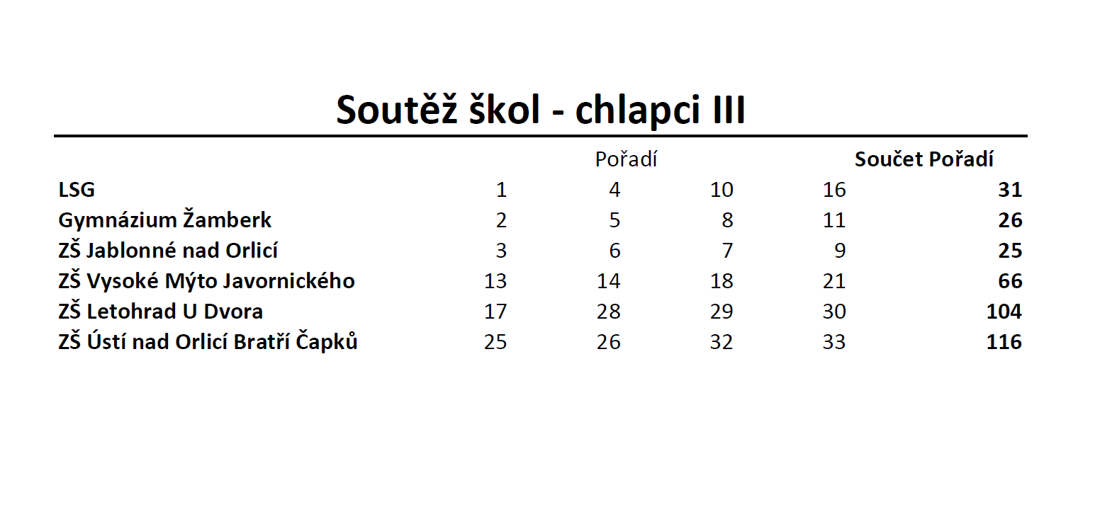

Dívky III
 | Okresní kolo v přespolním běhu Letohrad 20.9.2023

 | Výsledková listina dívky III |  |  |  |  |  |  | Soutěž škol - dívky III

pořadí: | číslo: | příjmení jméno: | škola: | ročník: | výsledný čas: | součet poř.: | pořadí škol: | Pořadí |  | Pořadí |  |  |  | Součet Pořadí
1 | 80 | Hartmannová Eliška | Gymnázium Žamberk | 2011 | 0:05:02 |  |  | 1 | ZŠ Letohrad Komenského | 3 | 4 | 6 | 12 | 25
2 | 59 | Stratilová Anna | LSG | 2010 | 0:05:13 |  |  | 2 | ZŠ Jablonné nad Orlicí | 5 | 7 | 8 | 14 | 34
3 | 94 | Macanová Anna | ZŠ Letohrad Komenského | 2010 | 0:05:15 |  |  | 3 | LSG | 2 | 9 | 11 | 15 | 37
4 | 93 | Faltusová Kristina | ZŠ Letohrad Komenského | 2011 | 0:05:31 |  |  | 4 | Gymnázium Žamberk | 1 | 10 | 13 | 37 | 61
5 | 88 | Votrubcová Agáta | ZŠ Jablonné nad Orlicí |  | 0:05:34 |  |  | 5 | ZŠ Ústí nad Orlicí Bratří Čapků | 16 | 18 | 25 | 28 | 87
6 | 95 | Kosková Eliška | ZŠ Letohrad Komenského | 2010 | 0:05:39 |  |  | 6 | ZŠ Vysoké Mýto Javornického | 19 | 26 | 27 | 32 | 104
7 | 87 | Schenková Viktoria | ZŠ Jablonné nad Orlicí |  | 0:05:40 |  |  | 7 | ZŠ Lanškroun Jiráskova | 20 | 23 | 24 | 38 | 105
8 | 85 | Šulcová Barbora | ZŠ Jablonné nad Orlicí |  | 0:05:41 |  |  | 8 | ZŠ Letohrad U Dvora | 17 | 33 | 40 | 41 | 131
9 | 58 | Faltusová Štěpánka | LSG | 2010 | 0:05:45
10 | 83 | Szábo Isabella | Gymnázium Žamberk | 2011 | 0:05:49
11 | 57 | Kopecká Ráchel | LSG | 2010 | 0:05:52
12 | 96 | Škopová Diana | ZŠ Letohrad Komenského | 2011 | 0:05:55
13 | 84 | Kopecká Tereza | Gymnázium Žamberk | 2012 | 0:05:59
14 | 86 | Macanová Natálie | ZŠ Jablonné nad Orlicí |  | 0:06:00
15 | 61 | Formánková Anežka | LSG | 2012 | 0:06:01
16 | 76 | Židková Dorota | ZŠ Ústí nad Orlicí Bratří Čapků | 2011 | 0:06:18
17 | 51 | Mikysková Justýna | ZŠ Letohrad U Dvora | 2011 | 0:06:19
18 | 78 | Hlaváčková Tereza | ZŠ Ústí nad Orlicí Bratří Čapků | 2011 | 0:06:19
19 | 72 | Lokvencová Anežka | ZŠ Vysoké Mýto Javornického | 2011 | 0:06:26
20 | 63 | Moučková Mariana | ZŠ Lanškroun Jiráskova | 2012 | 0:06:31
21 | 91 | Šípková Adéla | ZŠ Letohrad Komenského | 2011 | 0:06:34
22 | 60 | Stránská Anna | LSG | 2011 | 0:06:35
23 | 64 | Vyčítalová Eliška | ZŠ Lanškroun Jiráskova | 2011 | 0:06:43
24 | 65 | Kolomá Jana | ZŠ Lanškroun Jiráskova | 2011 | 0:06:44
25 | 74 | Králová Kateřina | ZŠ Ústí nad Orlicí Bratří Čapků | 2011 | 0:06:46
26 | 68 | Legátová Alexandra | ZŠ Vysoké Mýto Javornického | 2011 | 0:06:47
27 | 73 | Bendová Sára | ZŠ Vysoké Mýto Javornického | 2011 | 0:06:55
28 | 77 | Rejda Sofie | ZŠ Ústí nad Orlicí Bratří Čapků | 2011 | 0:06:57
29 | 79 | Šlesingerová Laura | ZŠ Ústí nad Orlicí Bratří Čapků | 2012 | 0:06:59
30 | 75 | Olivová Nelly | ZŠ Ústí nad Orlicí Bratří Čapků | 2011 | 0:07:00
31 | 92 | Václavková Nikola | ZŠ Letohrad Komenského | 2011 | 0:07:02
32 | 69 | Kuchtová Kristýna | ZŠ Vysoké Mýto Javornického | 2010 | 0:07:04
33 | 52 | Kusá Nela | ZŠ Letohrad U Dvora | 2010 | 0:07:05
34 | 89 | Tauchmanová Dorota | ZŠ Jablonné nad Orlicí |  | 0:07:06
35 | 70 | Kazdová Ester | ZŠ Vysoké Mýto Javornického | 2011 | 0:07:08
36 | 90 | Janoušková Rozálie | ZŠ Jablonné nad Orlicí |  | 0:07:10
37 | 81 | Kočtařová Barbora | Gymnázium Žamberk | 2011 | 0:07:15
38 | 66 | Mildová Valerie | ZŠ Lanškroun Jiráskova | 2011 | 0:07:32
39 | 62 | Jirásková Apolena | ZŠ Lanškroun Jiráskova | 2011 | 0:07:42
40 | 54 | Štěpánková Eliška | ZŠ Letohrad U Dvora | 2011 | 0:07:50
41 | 55 | Celarová Ellen | ZŠ Letohrad U Dvora | 2010 | 0:07:55
42 | 71 | Sobotková Aneta | ZŠ Vysoké Mýto Javornického | 2010 | 0:08:01
43 | 67 | Jansová Aneta | ZŠ Lanškroun Jiráskova | 2011 | 0:08:05
44 | 53 | Plívová Nela | ZŠ Letohrad U Dvora | 2010 | DNF
45 | 56 | Hrubá Ema | ZŠ Letohrad U Dvora | 2010 | DNF
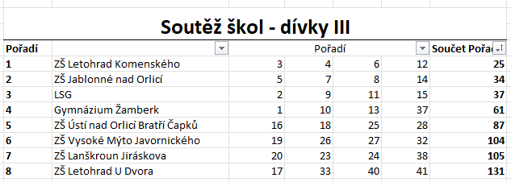

Chlapci IV.
 | Okresní kolo v přespolním běhu Letohrad 20.9.2023

 | Výsledková listina chlapci IV |  |  |  |  |  |  | Soutěž škol - chlapci IV

pořadí: | číslo: | příjmení jméno: | klub: | ročník: | výsledný čas: | součet poř.: | pořadí škol: | Pořadí |  | Pořadí |  |  |  | Součet Pořadí
1 | 119 | Formánek Pavel | ZŠ Vysoké Mýto Javornického | 2009 | 0:09:17 |  |  | 1. | ZŠ Horní Čermná | 1 | 4 | 17 | 19 | 41
1 | 148 | Suldovský Šimon | ZŠ Horní Čermná | 2008 | 0:09:17 |  |  | 2. | ZŠ Letohrad U Dvora | 5 | 10 | 16 | 27 | 58
3 | 142 | Černohous Vít | ZŠ Jablonné nad Orlicí |  | 0:09:28 |  |  | 3. | ZŠ Vysoké Mýto Javornického | 1 | 6 | 25 | 31 | 63
4 | 150 | Killar Tomáš | ZŠ Horní Čermná | 2008 | 0:09:33 |  |  | 4. | ZŠ Žamberk Nádražní | 9 | 12 | 20 | 24 | 65
5 | 104 | Vynkler Štěpán | ZŠ Letohrad U Dvora | 2008 | 0:09:54 |  |  | 5. | LSG | 11 | 13 | 21 | 22 | 67
6 | 120 | Winkler Tomáš | ZŠ Vysoké Mýto Javornického | 2008 | 0:10:06 |  |  | 6. | ZŠ Jablonné nad Orlicí | 3 | 14 | 23 | 36 | 76
7 | 131 | Šedivý Eliáš | Gymnázium Žamberk | 2008 | 0:10:08 |  |  | 7. | Gymnázium Žamberk | 7 | 8 | 30 | 34 | 79
...
42 | 126 | Myšák Kristián | ZŠ Ústí nad Orlicí Bratří Čapků | 2010 | 0:13:01
43 | 129 | Minh Anh Doan | ZŠ Ústí nad Orlicí Bratří Čapků | 2010 | 0:13:14
44 | 123 | Lisičan Štěpán | ZŠ Vysoké Mýto Javornického | 2008 | 0:13:40
45 | 122 | Kalous Tomáš | ZŠ Vysoké Mýto Javornického | 2008 | 0:13:49
46 | 128 | Sedláček Tomáš | ZŠ Ústí nad Orlicí Bratří Čapků | 2008 | 0:13:50
47 | 135 | Vlašic Jakub | Gymnázium Žamberk | 2009 | 0:13:55
48 | 103 | Sibera Vojtěch | ZŠ Letohrad U Dvora | 2008 | 0:14:35
 | 127 | Rada Jan | ZŠ Ústí nad Orlicí Bratří Čapků | 2010 | DNF
 | 146 | Pomajbík Max | ZŠ Jablonné nad Orlicí |  | DNS

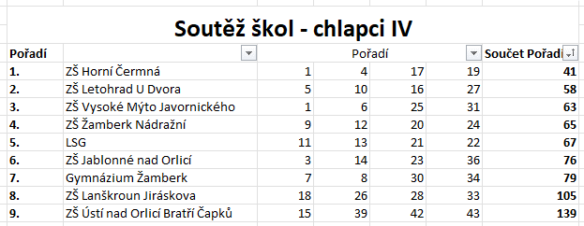

Dívky IV
...
pořadí: | číslo: | příjmení jméno: | škola: | ročník: | výsledný čas: | součet poř.: | pořadí škol: | Pořadí | Pořadí
43 | 184 | Prokopová Natálie | ZŠ Lanškroun Jiráskova | 2009 | 0:06:58
44 | 215 | Mikmeková Evelína | ZŠ Jablonné nad Orlicí |  | 0:07:12
45 | 175 | Krejsová Nikola | ZŠ Letohrad U Dvora | 2008 | 0:07:32
46 | 183 | Rollerová Nela | ZŠ Lanškroun Jiráskova | 2009 | 0:07:39
47 | 186 | Šátavová Barbora | ZŠ Lanškroun Jiráskova | 2008 | 0:07:50
48 | 224 | Kubíčková Tereza | ZŠ Letohrad Komenského | 2008 | 0:08:04
49 | 193 | Michaličková Anna | ZŠ Ústí nad Orlicí Bratří Čapků | 2010 | 0:08:15
50 | 196 | Vicanová Veronika | ZŠ Ústí nad Orlicí Bratří Čapků | 2009 | 0:09:04
51 | 198 | Škeříková Ema | ZŠ Ústí nad Orlicí Bratří Čapků | 2009 | 0:09:05
52 | 194 | Martincová Tereza | ZŠ Ústí nad Orlicí Bratří Čapků | 2010 | DNS
